00
工程款支付证书
工程名称 |  | 颍上县农村道路畅通工程（撤并建制村路面硬化工程第三批）15标段（二次） |  |  |  |  |  |  |  |  | ERP编号 | 6489 | 档案编号 | CD2017-013 | CD2017-013 | 13 | 6489 | 颍上县农村道路畅通工程（撤并建制村路面硬化工程第三批）15标段（二次） | 2017.2.15 | 5028075.00 | 汪顶嵩 | 150日历天 | 阜阳市 颍上县 | 颍上公司夏伟18256593866 | 吴 俊13696677563 | 中标书和施 工合同原件 | 中标
合同金额 |  | 5,028,075.00 |  | 中标 日期 | 2017.2.15 |  | 中标通知书 | 庐江 | 交工证书 |  | 投资协议 | 庐江 | 责任 单位 | 颍上公司夏伟18256593866
决算金额 |  |  |  | 竣工 日期 |  |  | 合同 | 庐江 | 审计报告 |  |  |  | 责任人 | 吴 俊13696677563
序号 | 工程款到账 |  |  | 开票情况 |  | 管理费 |  | 代缴税金 | 其他扣款 |  | 预留款 |  | 实际支付
 | 日期 | 账户 | 金额 | 日期 | 金额 | 比例 | 金额 | 金额 | 金额 | 备注 | 金额 | 备注 | 户名 | 金额
1 | 2017-05-16 | 中 | 0.00 | 2017-05-11 | 0.00 | 0% | 0.00 | 0.00 | 0.00 |  |  |  | 吴俊 | -800,000.00
 |  |  |  |  |  |  |  |  |  |  |  |  | 淮南市八公山水泥厂 | 800,000.00

 |  |  |  |  |  |  |  |  |  | 2017.4.25办理外经证费用504 |  | 成本不够暂扣

合计 |  | - | 0.00 | - | 0.00 | - | 0.00 | 0.00 | 0.00 | - | 0.00 | - | - | 0.00
本次结算 支付明细 |  | 应支付金额 |  | 0.00 |  |  |  | 实际支付金额 |  | 小写 | -800,000.00
 |  | 已支付金额 |  | 800,000.00 |  |  |  |  |  | 大写 | 负捌拾万元整
申请部门 意见 |  |  |  |  |  |  |  | 项目管理 意见 |  | 何总、朱总已同意支付（附表背面截图）。
财务初审 意见 |  |  |  |  |  |  |  | 财务审核 意见
质安初审 意见 |  |  |  |  |  |  |  | 质安稽查 意见
总经理审批 |  |  |  |  |  |  |  | 董事长审批

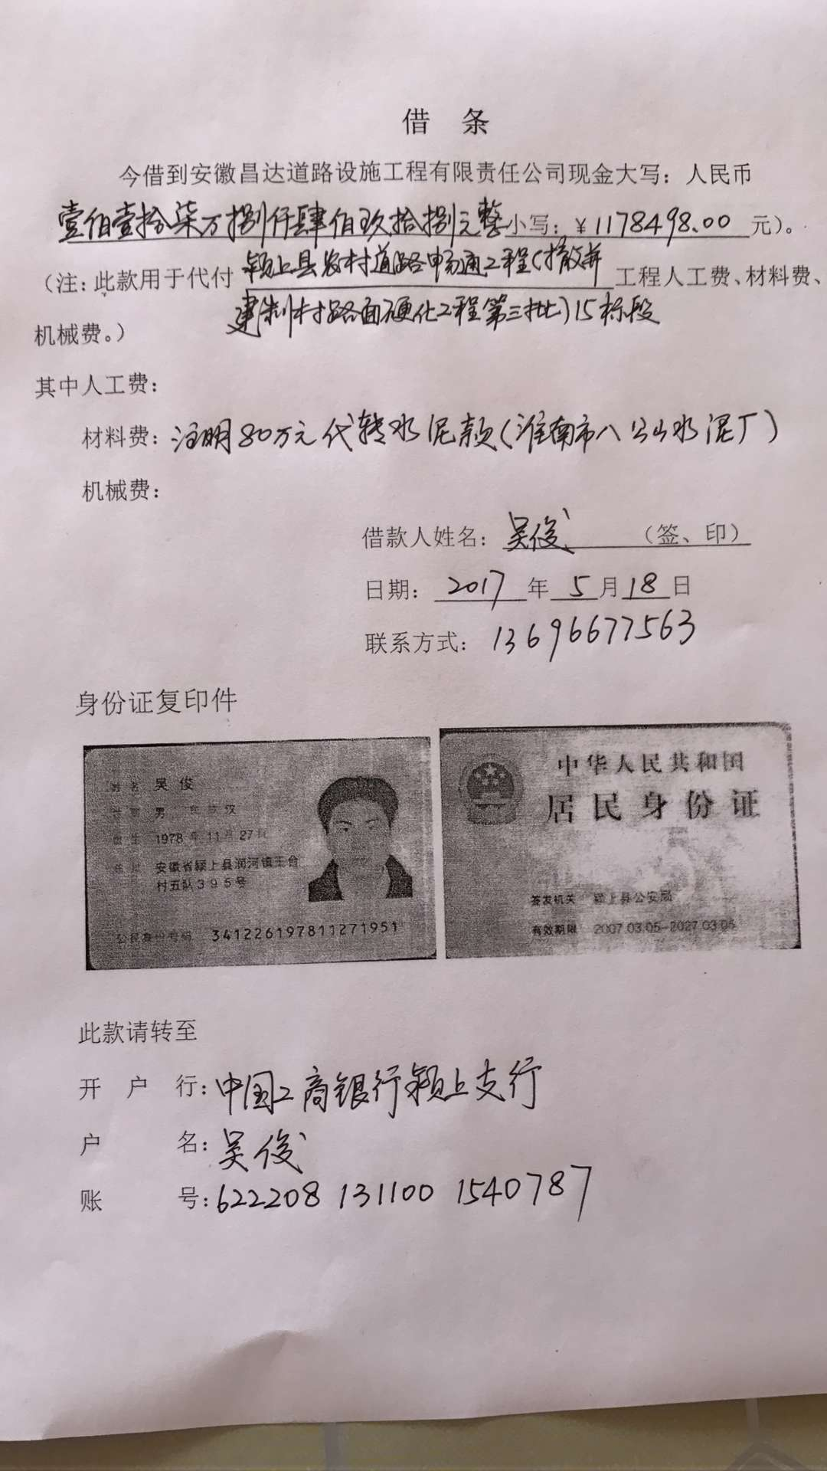

1
工程款支付证书
工程名称 |  | 芜湖县红杨镇万福村水泥路工程三标段 |  |  |  |  |  |  |  |  | ERP编号 | 6608 | 档案编号 | CD2017-017 | CD2017-017 | 17 | 6608 | 芜湖县红杨镇万福村水泥路工程三标段 | 2017.3.6 | 528065.60 | 陈雁雁 | 30日历天 | 芜湖县 红杨镇 | 芜湖公司王冬汉13855369629 | 王冬汉13855369629 | 中标书、施工合同和内部承包协议原件 | 竣工质量及验收报告6.12 | 中标
合同金额 |  | 528,065.60 |  | 中标 日期 | 2017.3.6 |  | 已 供 工程资料 | 中标通知书、施工合同和内部承包协议原件 |  |  |  | （庐江） | 责任 单位 | 芜湖公司
决算金额 |  |  |  | 竣工 日期 |  |  |  | 竣工质量及验收报告 |  |  |  | （合肥） | 责任人 | 王冬汉13855369629
序号 | 工程款到账 |  |  | 开票情况 |  | 管理费 |  | 代缴税金 | 其他扣款 |  | 预留款 |  | 实际支付
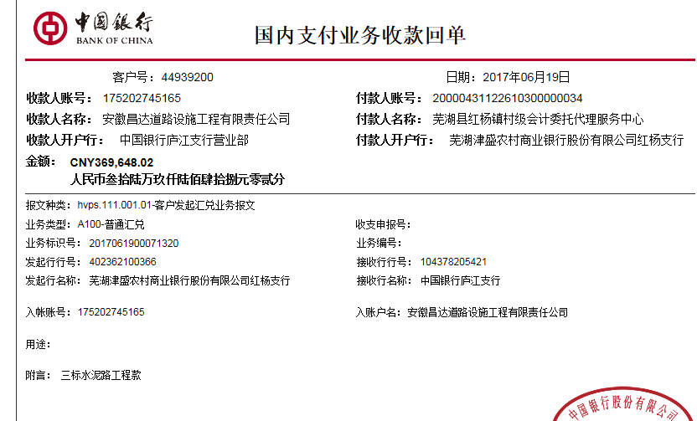
 | 日期 | 账户 | 金额 | 日期 | 金额 | 比例 | 金额 | 金额 | 金额 | 备注 | 金额 | 备注 | 户名 | 金额
1 | 2017-06-19 | 中 | 369,648.02 | 2017-06-12 | 369,648.02 | 年费内 | 0.00 | 0.00 | 500.00 | 2017.5.19办理外经证费用500 |  |  | 王冬汉 | 19,088.02
 |  |  |  |  |  | 本工程隶属芜湖分公司的中标项目，且是分公司负责人王冬汉自行施工，属2017年年费范围内，不扣管理费 |  |  |  |  |  |  | 材料 | 350,060.00
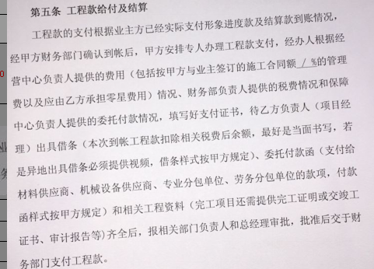

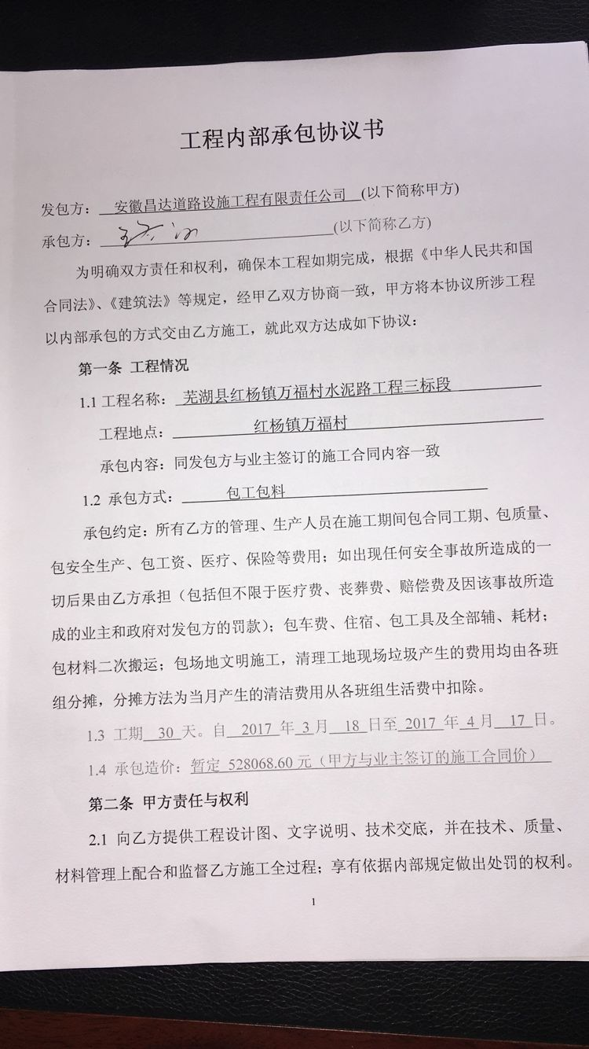

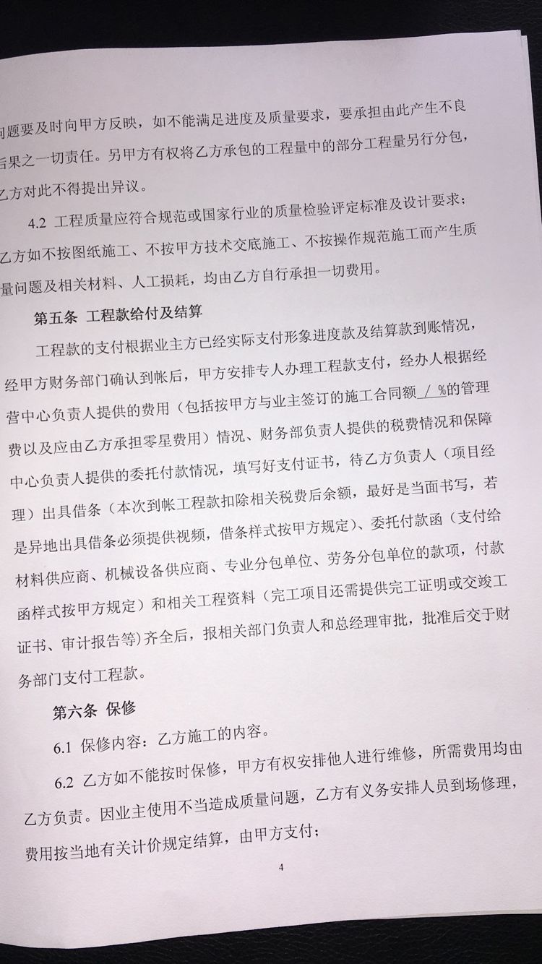
合计 |  | - | 369,648.02 | - | 369,648.02 | - | 0.00 | 0.00 | 500.00 | - | 0.00 | - | - | 369,148.02
本次结算 支付明细 |  | 应支付金额 |  | 369,148.02 |  |  |  | 实际支付金额 |  | 小写 | 19,088.02
 |  | 已支付金额 |  | 350,060.00 |  |  |  |  |  | 大写 | 壹万玖仟零捌拾捌元零贰分
申请部门 意见 |  |  |  |  |  |  |  | 项目管理 意见 |  | 何总、朱总已同意支付（附表背面截图）。
财务初审 意见 |  |  |  |  |  |  |  | 财务审核 意见
质安初审 意见 |  |  |  |  |  |  |  | 质安稽查 意见
总经理审批 |  |  |  |  |  |  |  | 董事长审批

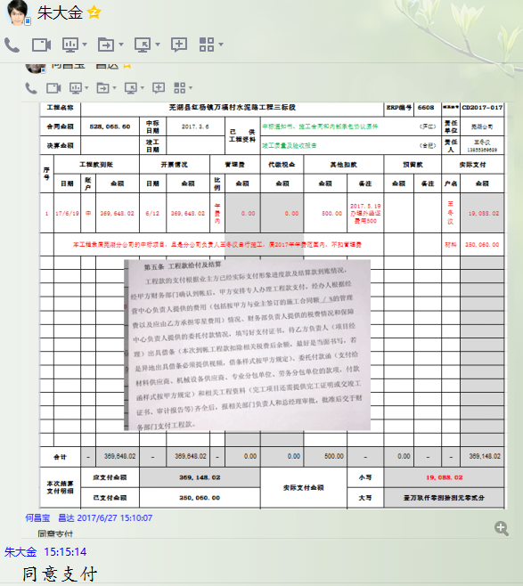

( 2)
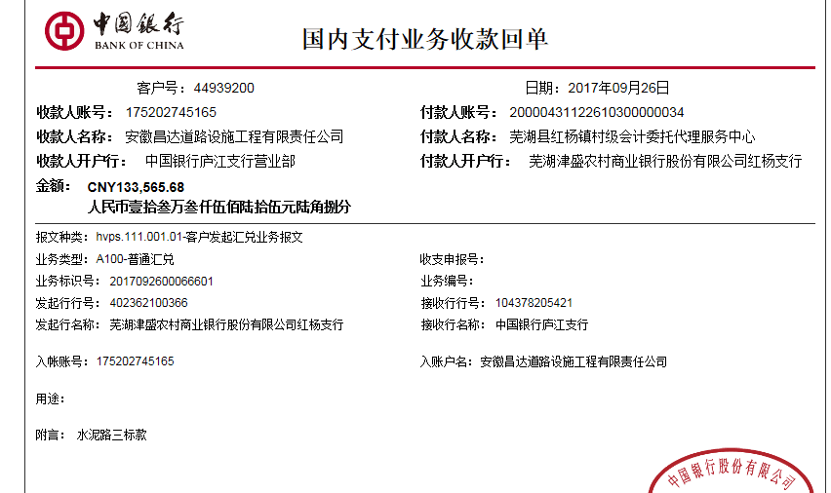
工程款支付证书
工程名称 |  | 芜湖县红杨镇万福村水泥路工程三标段 |  |  |  |  |  |  |  |  | ERP编号 | 6608 | 档案编号 | CD2017-017 | CD2017-017 | 17 | 6608 | 芜湖县红杨镇万福村水泥路工程三标段 | 2017.3.6 | 528065.60 | 陈雁雁 | 30日历天 | 芜湖县 红杨镇 | 芜湖公司王冬汉13855369629 | 王冬汉13855369629 | 中标书、施工合同和内部承包协议原件 | 竣工质量及验收报告6.12 | 中标
合同金额 |  | 528,065.60 |  | 中标 日期 | 2017.3.6 |  | 已 供 工程资料 | 中标通知书、施工合同和内部承包协议原件 |  |  |  | 庐江 | 责任 单位 | 芜湖公司
决算金额 |  | 559126.35 |  | 竣工 日期 |  |  |  | 竣工质量及验收、审核报告 |  |  |  | 合肥 | 责任人 | 王冬汉13855369629
序号 | 工程款到账 |  |  | 开票情况 |  | 管理费 |  | 代缴税金 | 其他扣款 |  | 预留款 |  | 实际支付
 | 日期 | 账户 | 金额 | 日期 | 金额 | 比例 | 金额 | 金额 | 金额 | 备注 | 金额 | 备注 | 户名 | 金额
1 | 2017-06-19 | 中 | 369,648.02 | 2017-06-12 | 369,648.02 | 年费内 | 0.00 | 0.00 | 500.00 | 2017.5.19办理外经证费用500 |  |  | 王冬汉 | 19,088.02
 |  |  |  |  |  | 本工程隶属芜湖分公司的中标项目，且是分公司负责人王冬汉自行施工，属2017年年费范围内，不扣管理费 |  |  |  |  |  |  | 材料 | 350,060.00
 | 本次
2 | 2017-09-26 | 中 | 133,565.68 | 2017-09-18 | 133,565.68 | 年费内 | 0.00 | 0.00 | 0.00 |  |  |  | 王冬汉 | 133,565.68

合计 |  | - | 503,213.70 | - | 503,213.70 | - | 0.00 | 0.00 | 500.00 | - | 0.00 | - | - | 502,713.70
本次结算 支付明细 |  | 应支付金额 |  | 133,565.68 |  |  |  | 实际支付金额 |  | 小写 | 133,565.68
 |  | 已支付金额 |  | 0.00 |  |  |  |  |  | 大写 | 壹拾叁万叁仟伍佰陆拾伍元陆角捌分
申请部门 意见 |  |  |  |  |  |  |  | 项目管理 意见 |  | 何总、朱总已同意支付（附表背面截图）。
财务初审 意见 |  |  |  |  |  |  |  | 财务审核 意见
质安初审 意见 |  |  |  |  |  |  |  | 质安稽查 意见
总经理审批 |  |  |  |  |  |  |  | 董事长审批

